Modelo de dominio
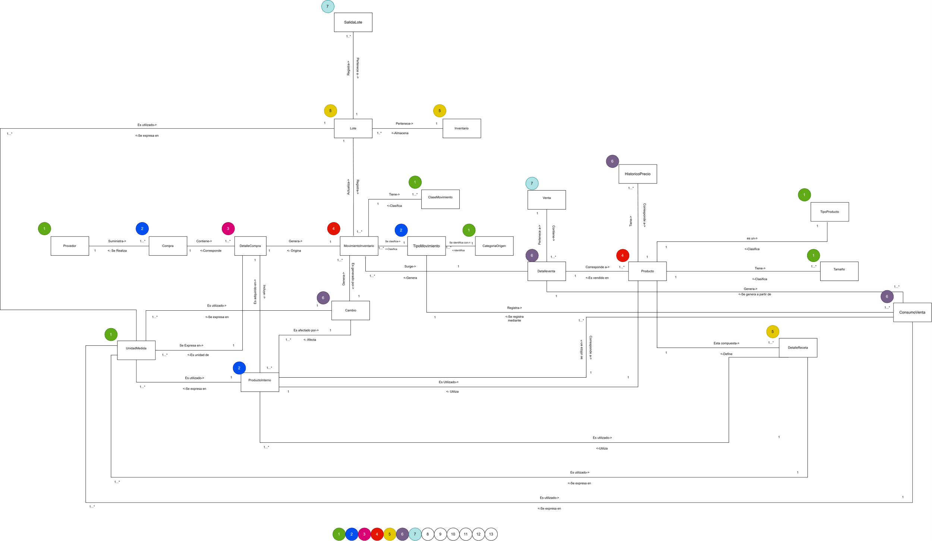
Ir a Objetos de Dominio >>>

